令和３年度事業効果検証
※１：第2期戦略の令和3年度の主な取組みとして効果検証していく事業は、総合戦略の基本目標、基本的方向毎に、以下の事業を中心に選定しています。
・府政運営の基本方針2021で位置付ける知事重点事業等・国の地方創生推進交付金等を活用する事業
※２：活動指標の実績値については、令和3年度末時点の実績値を基本とし、統計データに関しては、現時点で確認できる最新データを記載しています。
■ 令和３年度地方創生推進交付金を活用した事業の効果検証について
Ｒ３新規
⇒ 左の「Ｒ3新規」の表示のある事業は、令和３年度より新たに第２期まち・ひと・しごと創生総合戦略に位置付けられた事業
Ｒ３新規
 | 基本 目標 | 基本的方向 | № | 令和3年度の主な取組みの事業概要 （※１） | 事業毎の活動指標の令和3年度実績（※２） |  |  |  |  |  | 令和3年度 実績額 （当初予算額） (千円) | 執行率 | 事業の振り返りと今後の方針 | 外部有識者評価
 |  |  |  |  | 項目 | 目標値 |  | 実績値 （前年度実績） |  | 目標 達成率
Ⅱ人口減少・超高齢化社会でも持続可能な地域づくり | 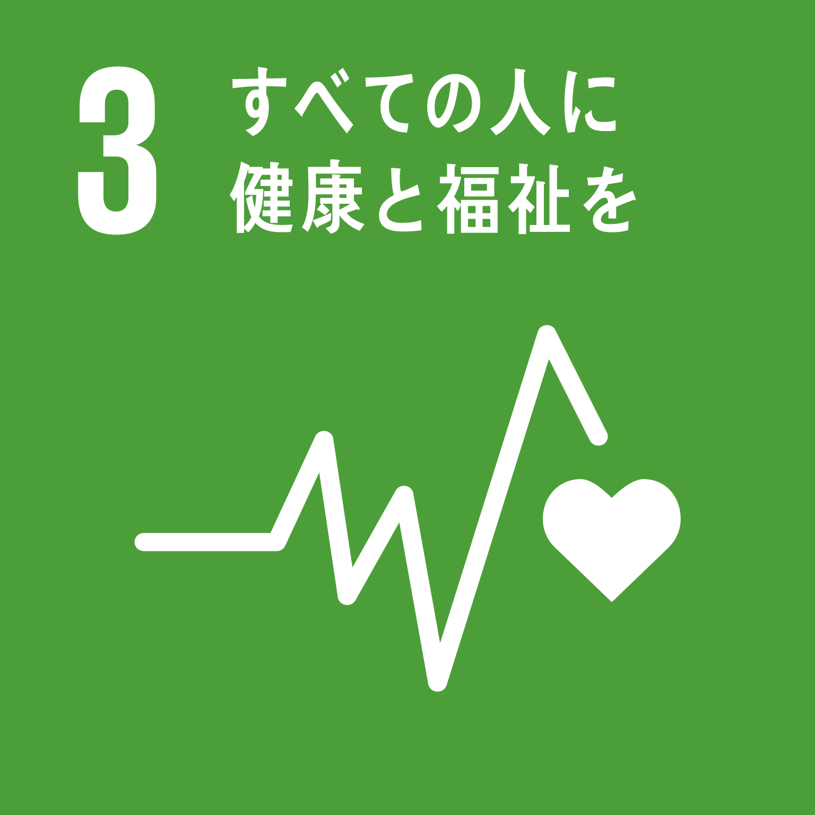 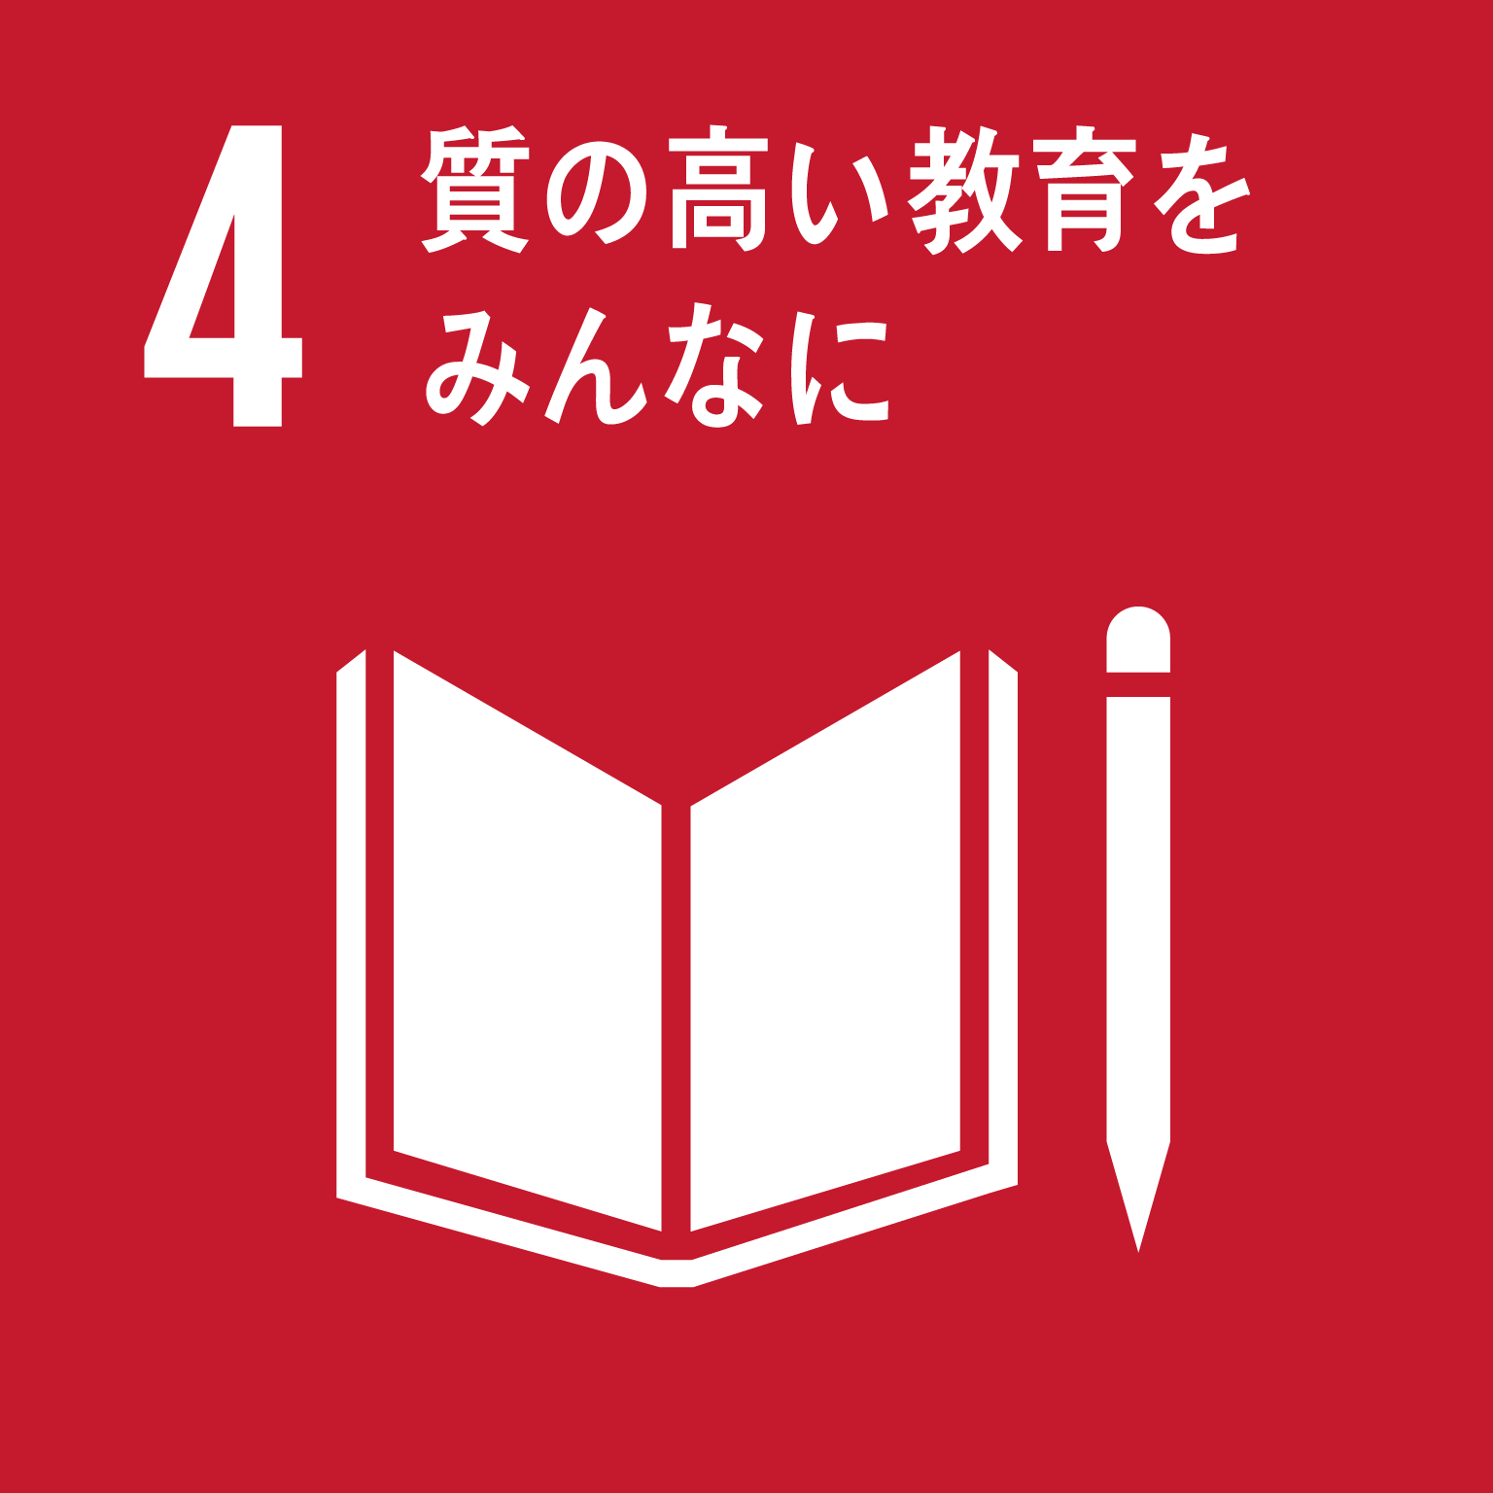 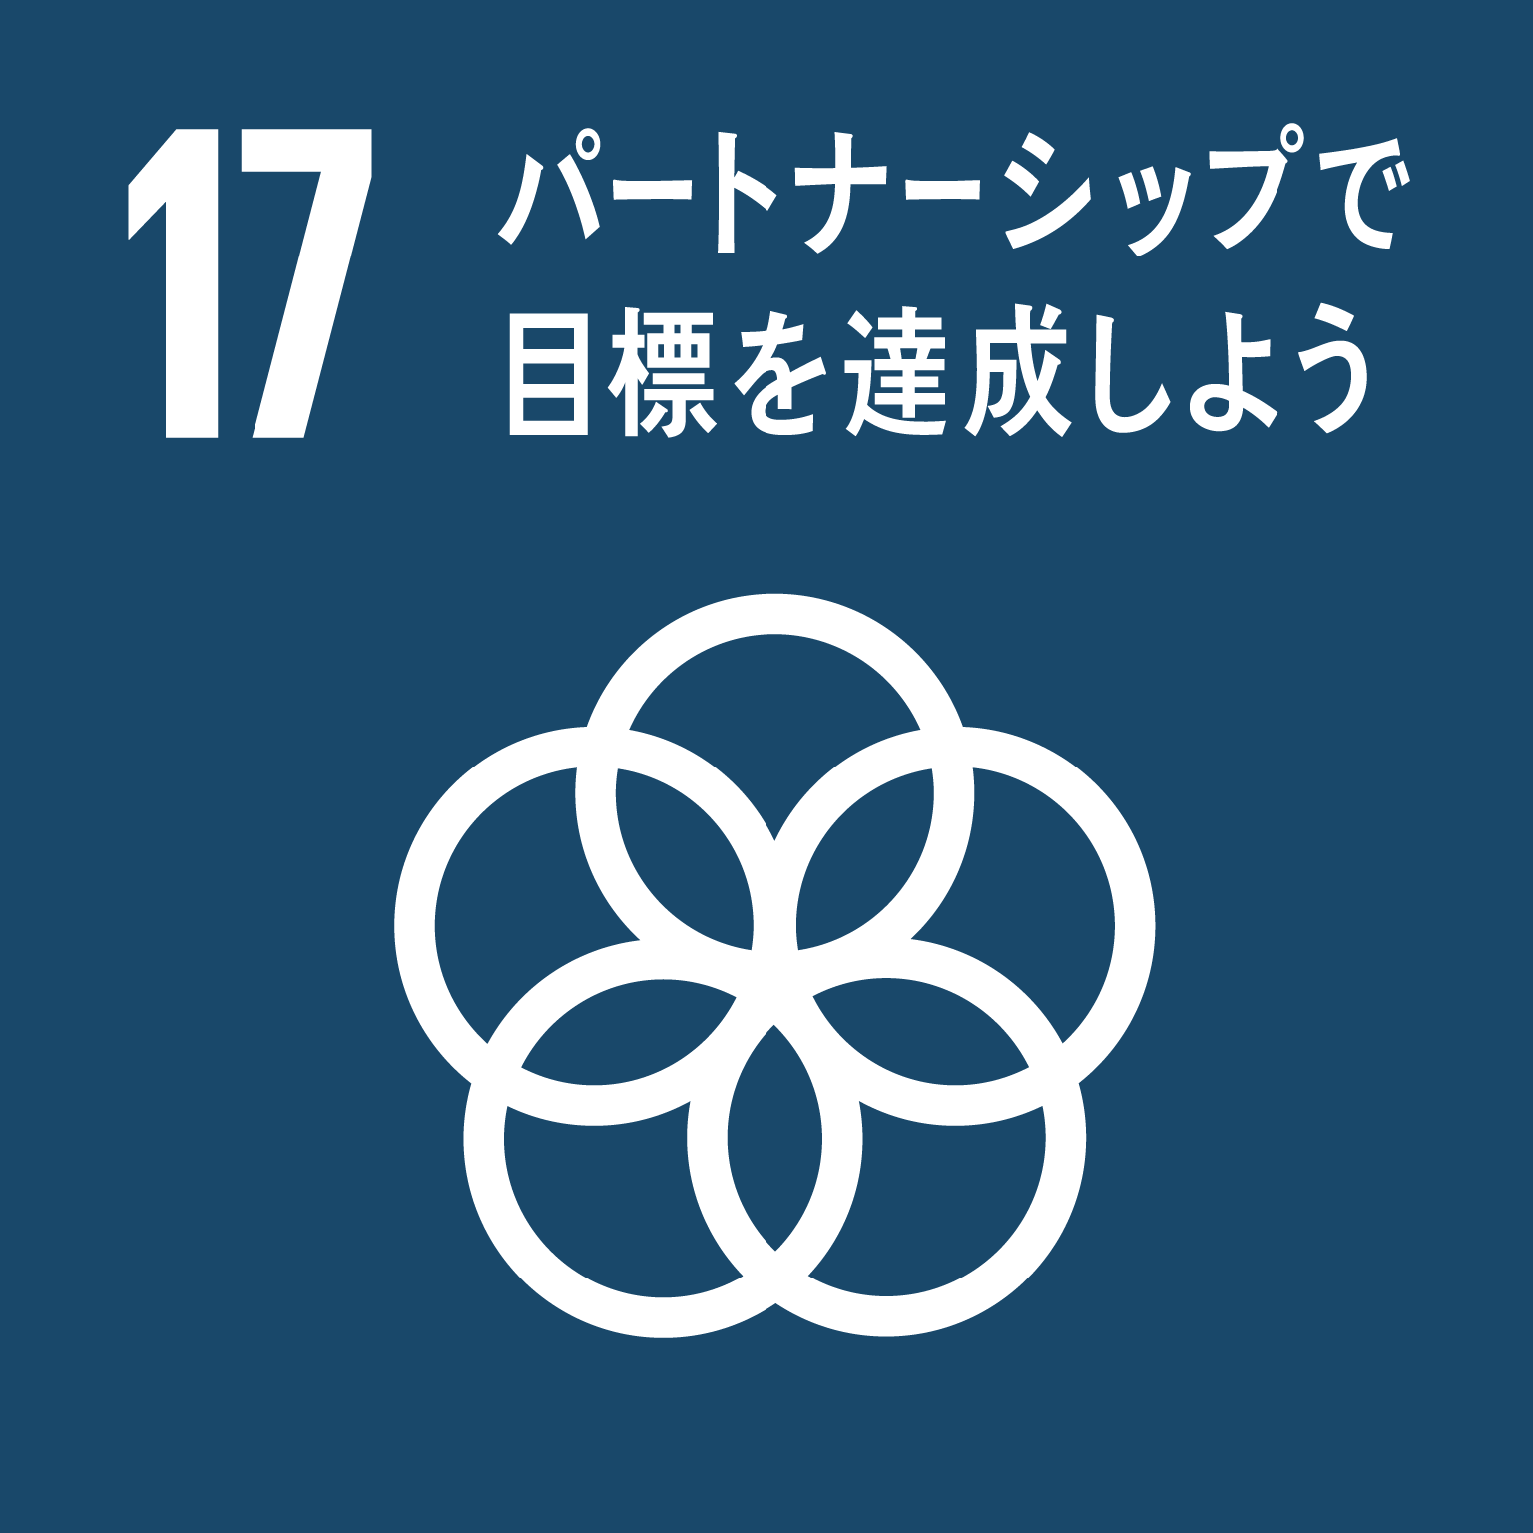 ③ 誰もが健康でいきいきと暮らせるまちづくり | (2) 高齢者等がいきいきと暮らせるまちづくり | 1 | 大阪スマートシニアライフ事業 【地方創生推進交付金活用事業】 【企業版ふるさと納税活用事業】 大阪版パーソナルデータバンクを活用し、住⺠のQOL向上を図るサービスのビジネスモデルとして、高齢者にやさしいまちづくりにフォーカスし、オンラインをベースとしたシニアサポートサービスを提供する事業体の設⽴に向けた調査を⾏う。 その結果に基づき、高齢者が使いやすいデザインで、行政及び民間サービスをワンストップで提供するオンラインプラットフォームを構築し、生活を便利で楽しくするICTサービスを提供することにより、高齢者のQoL向上を図る。 | 「スマートシニアライフ事業体(仮称)」の事業計画原案の策定 | 1 | 件 | 1 | 件 | 100% | 25,528 | 48% | ・事業の振り返り 令和３年３月25日から令和３年５月10日にスマートシニアライフ事業に参画する事業者の公募を実施。 令和３年９月10日から令和３年11月２日まで大阪スマートシニアライフ実証事業準備会を民間企業16社と設立し、全７回にわたり実証内容や方針を検討し、「スマートシニアライフ事業体（仮称）」の事業計画原案の策定 令和３年12月10日に大阪スマートシニアライフ実証事業推進協議会を民間企業21社と設立。 ・実証事業概要 民間企業と大阪府が公民連携のプラットフォームを開発し、府が貸出しするタブレット端末においてサービス提供を開始。 ・実証エリア 堺市・泉北ニュータウンなど南区全域、河内長野市・南花台、大阪狭山市・狭山ニュータウン ・実証期間 令和４年２月~ ・大阪府事業 府内高齢者約1,000人にタブレット端末を貸出。問い合わせ先のコールセンターを設置。事業に参画するスタートアップ企業４社へ補助を実施。本格事業化に向け、今後の事業形態や収益モデルを検討する委託調査を実施。 ・企業版ふるさと納税寄附額 49,000千円 ・達成状況 活動指標の実績値については、概ね目標を達成している。ただし、「スマートシニアライフ事業プラットフォームを通じて就労を希望する高齢者数」については、令和３年度中に高齢者の就労支援に関するサービス提供をタブレット上に搭載することができなかったため実績値は０％。令和４年６月末より就労支援のサービス提供開始予定。 ・今後の方針 実証事業の充実を図るため令和４年度中に、エリア拡大を図りながらサービス数を増加させ、アプリアクセス数の増加を促進する。あわせて、より多くの高齢者をユーザーとして取り込む方策についても検討を深める。今後、サービス数の増加に伴い、未実装のスマートシニアライフ事業プラットフォームを通じて就労を希望する高齢者数についても把握していく。実証事業を推進し、実証内容を検証する。本格事業化後の事業形態や収益モデルを検討する。 ・予算執行について 令和3年度事業実績額の執行額については、コロナ禍によりタブレット端末貸出のための説明会準備に時間を要し、タブレットの貸出期間とコールセンターの提供期間が当初３か月の予定であったが、２か月と短縮されたため事業費が減額となった。また、スタートアップ補助金についても補助対象者の辞退があったため減額となった。 令和４年度事業実績額の執行額については、タブレット端末及びコールセンターについて、年度当初から継続的に高齢者にサービスを提供できる体制を整えており、執行額の改善を見込んでいる。また、スタートアップ補助金についても候補者や支援機関等の紹介を連携を深め、改善に努める。 | 特になし
 |  |  |  |  |  |  |  | （※R3新規事業のため 前年度実績なし）
 |  |  |  |  | スマートシニアライフアプリのアクセス数 | 12,000 | 回 | 10,568 | 回 | 88%
＜関連する
SDGsの
ゴール＞
 |  |  |  |  |  |  |  | （※R3新規事業のため 前年度実績なし）
 |  |  |  |  | スマートシニアライフ事業によるサービス提供数 | 12 | 本 | 13 | 本/年 | 108%
 |  |  |  |  |  |  |  | （※R3新規事業のため 前年度実績なし） |  |  | (53,700)
 |  |  |  |  | スマートシニアライフ事業プラットフォームを通じて就労を希望する高齢者数 | 50 | 人 | 未実施 | 人 | 0%
 |  |  |  |  |  |  |  | （※R3新規事業のため 前年度実績なし）
 |  |  |  |  | 事業実施自治体(市町村)数 | 2 | 市町村 | 3 | 市町村 | 150%
 |  |  |  |  |  |  |  | （※R3新規事業のため 前年度実績なし）
 |  | (3) あらゆる人が活躍できる「全員参画社会」の実現 | 2 | 潜在求職者活躍支援プロジェクト事業 【地方創生推進交付金活用事業】 女性、高年齢者、障がい者を対象に潜在求職者の掘り起こしを行い、就業意欲の喚起から研修等によるスキルアップやマッチング、就職後の定着までの一貫した支援を行う。また、今後成長が見込まれる分野や人材不足が顕著な分野等を中心に、雇う側の企業に対し職場環境の改善支援を行い、雇用した後の定着までを見据えた取組を実施する。 | 本事業による新規就業者数(女性,高年齢者,障がい者) | 2,320 | 人/年 | 2,837 | 人/年 | 122% | 54,837 | 94% | ・令和3年度事業においても引き続き就業意欲喚起セミナーを行うとともに女性や高年齢者それぞれの対象者に応じた短期集中型の研修プログラムにより就職に必要なスキルの習得を支援し、職場環境改善の支援を行った企業等との交流会や面接会等の開催によるマッチング、女性・高年齢者向け相談会を実施した。また新型コロナウイルス感染症拡大防止のため、来場だけでなくWeb配信を取り入れるなどし、自宅からもセミナー等を受講できるようにした。 ・令和4年度は、引き続きこれらの取組みをWeb配信を取り入れながら進めるとともに、より対象者の就職に結びつく取組みを実施していく。 ・職場環境改善に係る取組みについては、アンケート調査に加え、産業別組合を通じた本事業の周知を行うとともに、企業に対し法制度などに関する助言や助成金の活用周知、支援機関への誘導などを実施し、就業規則の改定や障がい者の採用など、企業の具体的な取組に向けたサポートを行うことができた。また、令和3年度は令和2年度の支援対象企業に対しても継続した支援を行い、より効果的な職場環境改善に向けて働きかけを行った。令和4年度以降は産業別組合との連携を強化し、より多くの企業に対する職場環境改善が図れるよう計画的に実施する。 | 特になし
 |  |  |  |  |  |  |  | 1,527 | 人/年）
 |  |  |  |  | 掘り起こしによるOSAKAしごとフィールドの新規登録者数 (女性,高年齢者,障がい者) | 5,840 | 人/年 | 6,859 | 人/年 | 117%
 |  |  |  |  |  |  |  | 4,587 | 人/年） |  | (58,367)
 |  |  |  |  | 職場環境改善を受けた企業数 | 930 | 社/年 | 674 | 社/年 | 72%
 |  |  |  |  |  |  |  | 635 | 人/年）
Ｒ３新規
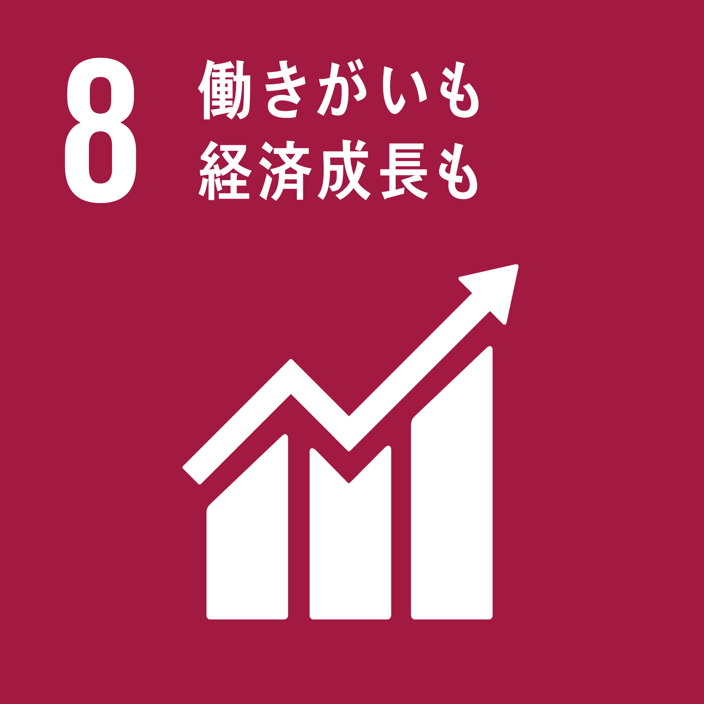 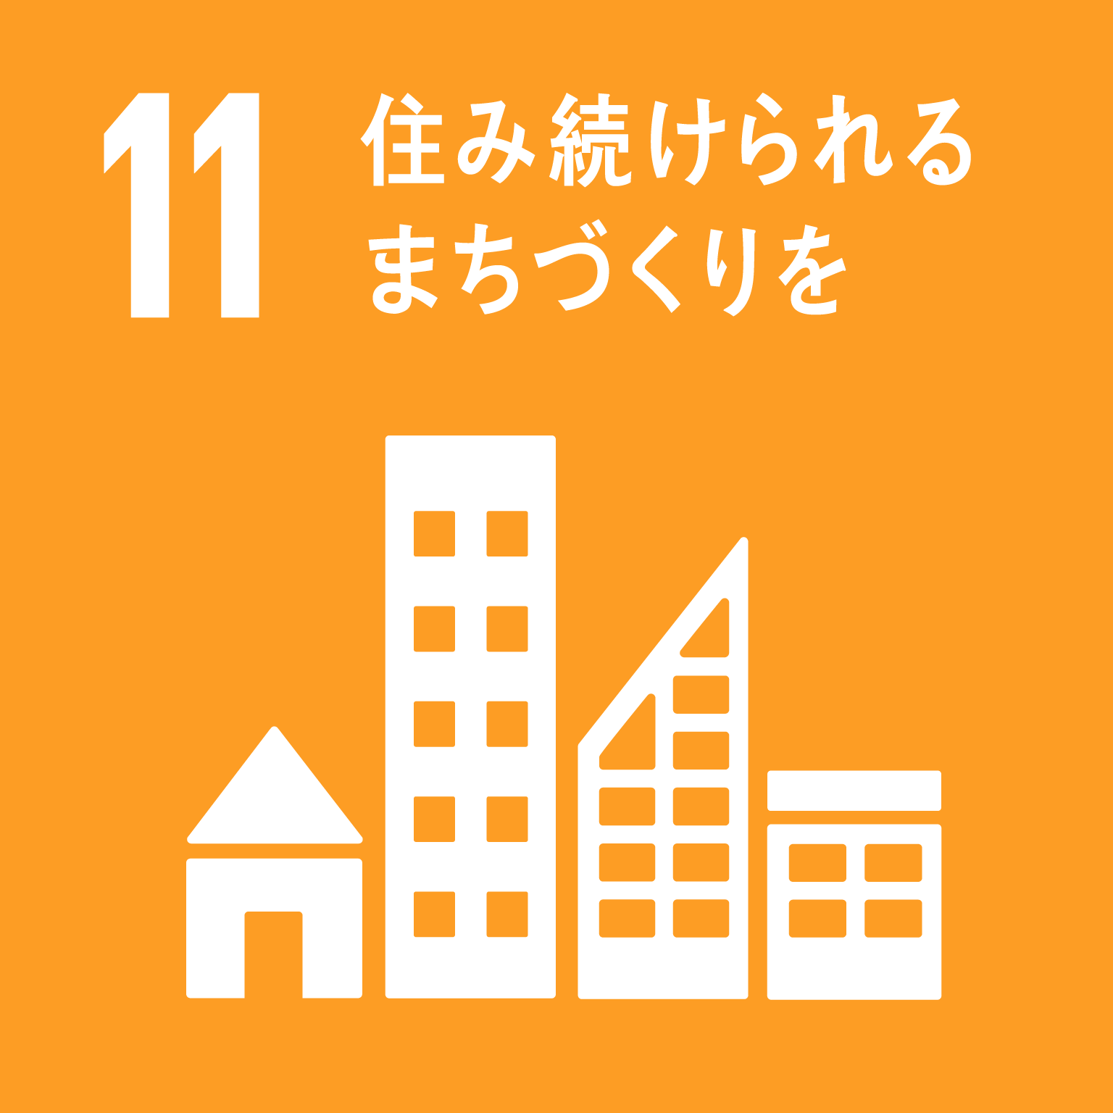 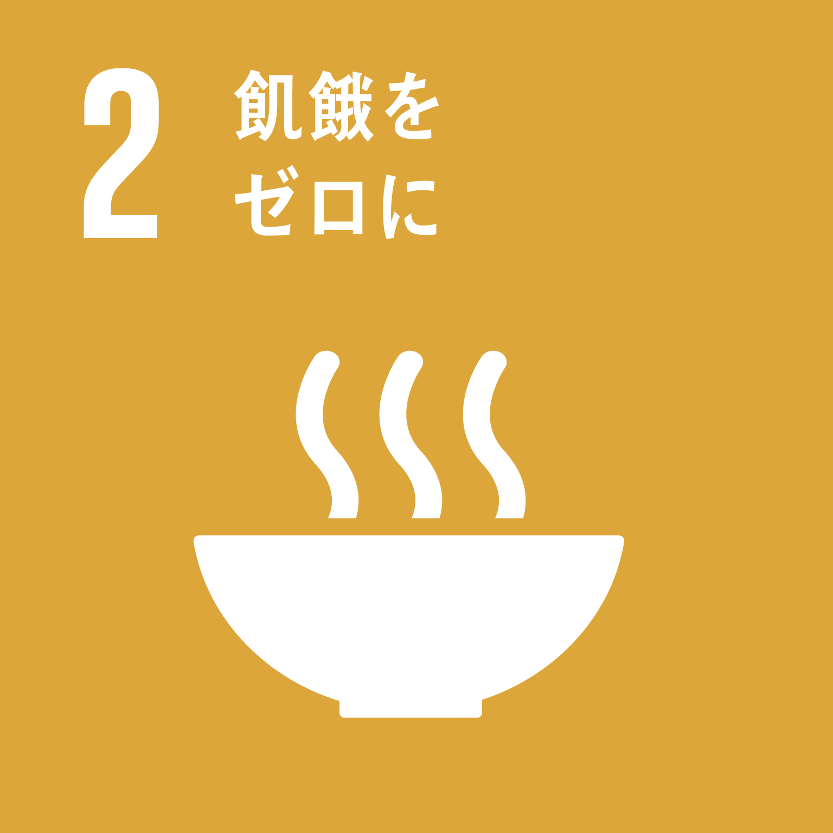 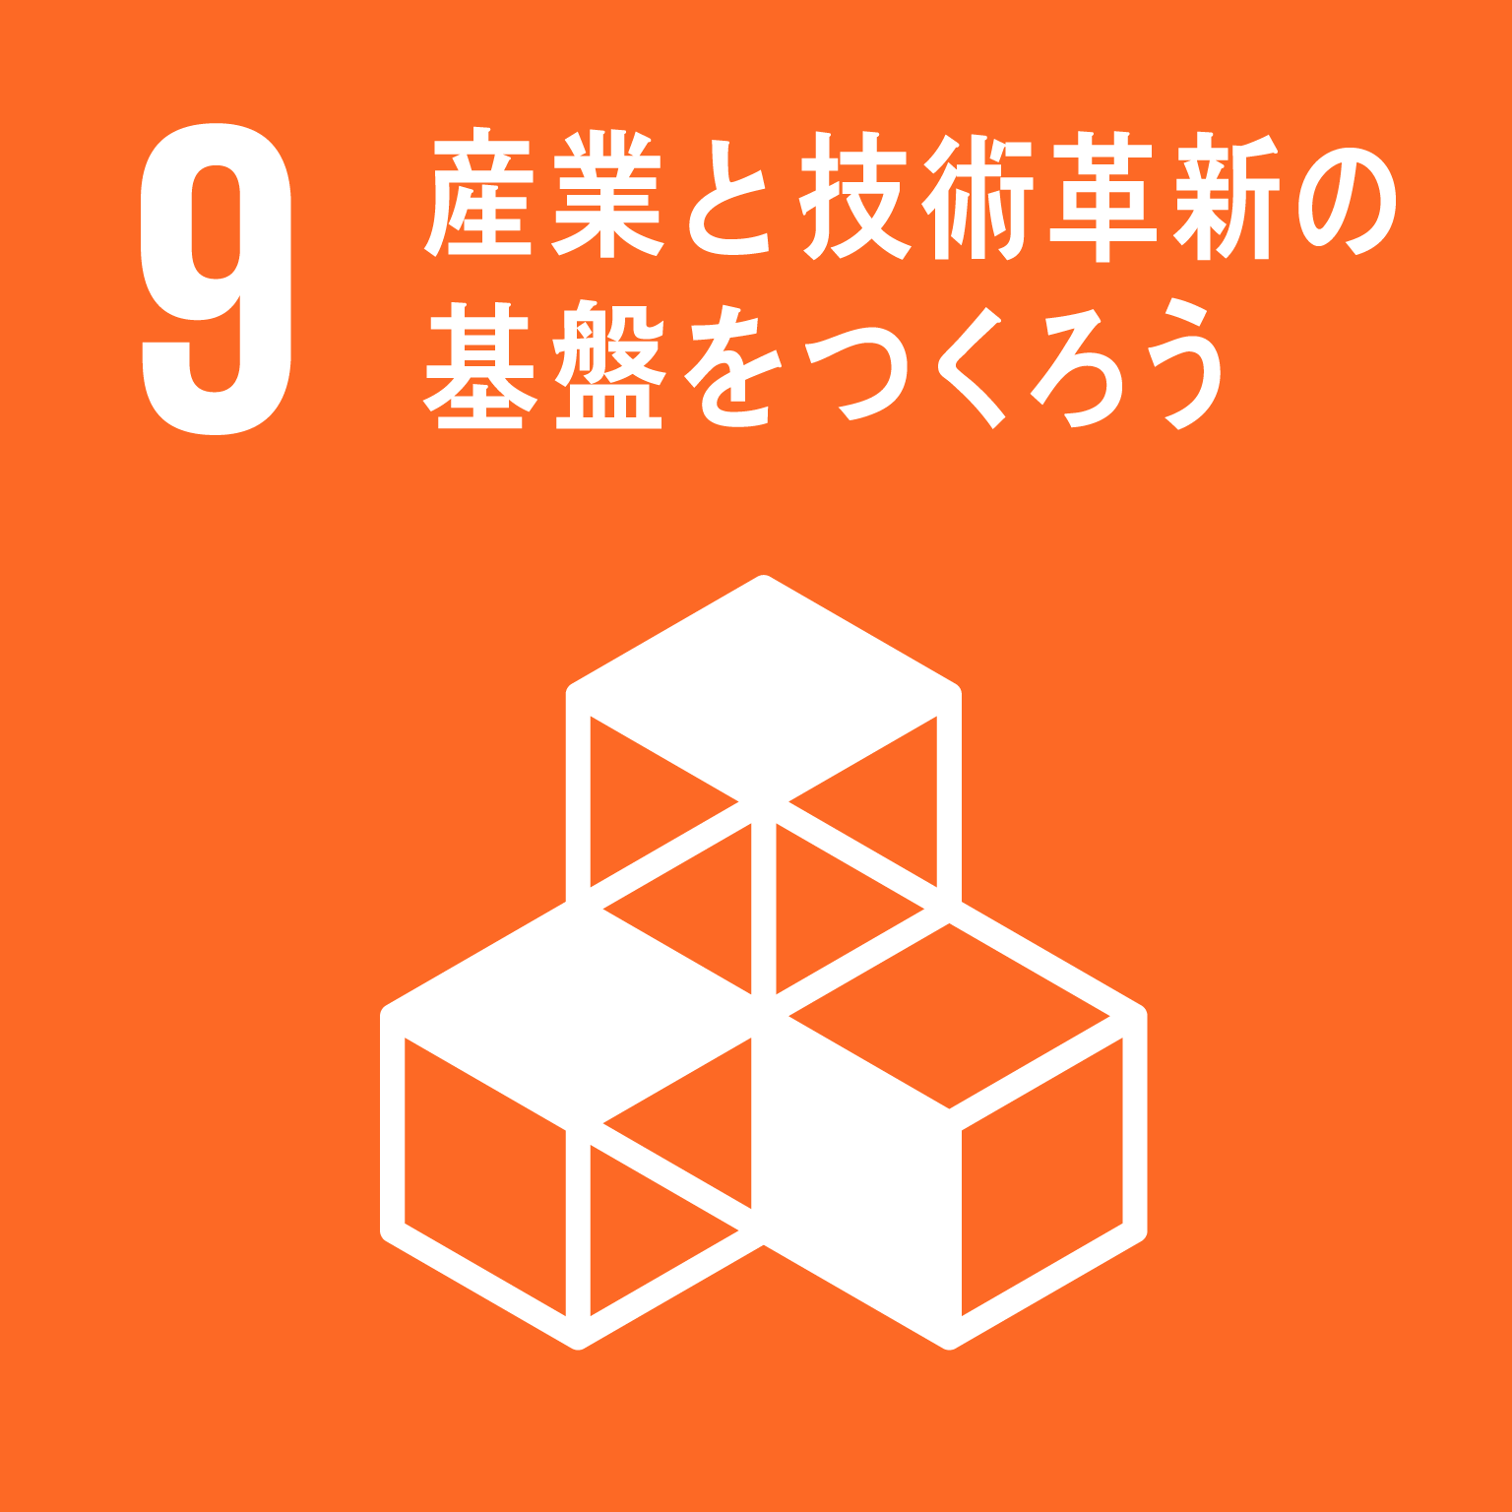 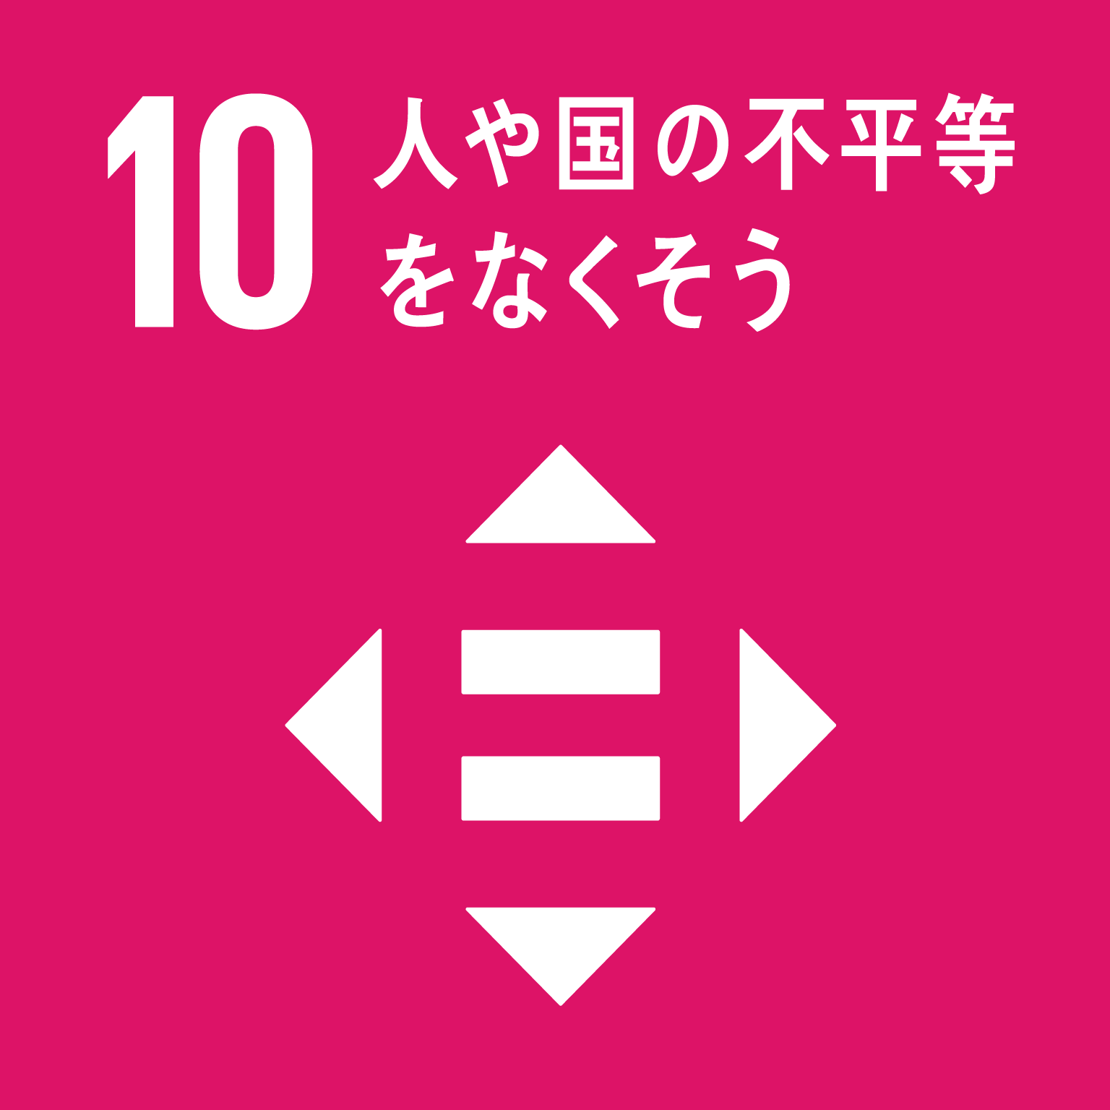 Ⅲ東西二極の一極としての社会経済構造の構築 | ⑤ 都市としての経済機能を強化する | (1) 産業の創出・振興 | 3 | 世界に伍するスタートアップ・エコシステム 推進事業【地方創生推進交付金活用事業】 エコシステムによるスタートアップの成長環境構築に向け、国の選定を受けたスタートアップ拠点都市(グローバル拠点都市)の機会を活かし、資金調達環境の構築、高度経営人材の供給、国内外市場の開拓支援、海外情報発信力強化、プロダクトの社会実装促進等に、産学官、京阪神、関西の広域連携で取り組む。さらに2025大阪・関西万博等ビッグプロジェクトの機会も追い風に、大阪を東京や海外主要都市に匹敵する世界トップクラスのスタートアップ成長環境に高めるとともに、エコシステムの自立化をめざす。(広域連携事業として、大阪市と共同申請し全体の総事業費額246,027千円で実施) | ５億円以上調達のスタートアップ件数 | 50 | 社 | 73 | 社 | 146% | 70,261 | 100% | ・大阪スタートアップ・エコシステム構築に向け、専門家を招聘、情報収集・分析およびコンソーシアムメンバーの活動を促進 ・コンソーシアム全体の活動を進めるためのブランディング、情報発信 ・グローバルに活躍するスタートアップを輩出するため国際的ピッチイベントを開催 ・スタートアップの成長段階に応じたアクセラレーション・プログラムを実施 等 ・計画に基づき事業を進捗させ、令和３年度の目標を達成できている。 ・R4年度は、エコシステムの地域間連携、コンソーシアムメンバーの活動促進、大阪エコシステムの情報発信強化、国際ピッチイベント、アクセラレーションプログラムの実施等に取り組む。引き続き、スタートアップ・エコシステム拠点形成を進める。 | アクセラレーション、コンソーシアムの活動など、色々な取組があることがわかった。本事業を活用するスタートアップに関して、何か尖った特徴などを発信していくといい。
＜関連する
SDGsの
ゴール＞
 |  |  |  |  |  |  |  | （※R3新規事業のため 前年度実績なし）
 |  |  |  |  | スタートアップビザ活用数 | 11 | 者 | 13 | 者 | 118% | (70,261)
 |  |  |  |  |  |  |  | （※R3新規事業のため 前年度実績なし）
 |  |  | 4 | 若者・大阪企業未来応援事業 【地方創生推進交付金活用事業】 府内中堅・中小企業の人材確保のため、府内大学等と連携し、就職活動前の早期の段階から継続的に府内学生等と企業との接点を創出するとともに、企業を対象とした外国人留学生の採用意欲向上に取り組み、マッチングの促進と、採用後の職場定着を支援する。 | 連携10大学における府内企業への就職者増加数 | 250 | 人/年 | -569 | 人/年 | -228% | 37,432 | 100% | ・令和3年度の学生事業については、連携大学や府内中小企業と連携し、学内イベントや業界研究会等の実施により参加学生数の目標を上回った。活動指標（連携10大学における府内企業への就職者増加数）は目標を下回ったが、連携大学の就職者数が前年比▲1,059人と大きく減少したことが要因と考えられる。 学校基本調査（令和3年12月公表）によると、コロナ禍前の平成31年とコロナ禍の令和3年を比較した際、全国の卒業者数は10,879人増加している一方、就職者（大学卒業者に占める就職者の割合）は、平成31年が446,882人（78.0％）、令和3年が432,790人（74.2％）で、▲14,092人（▲3.8％）と減少していることから、コロナ禍が少なからず学生の就職者数に影響している可能性がある。 なお、連携10大学における府内企業への就職者については、本事業開始前の平成31年と令和4年を比較すると、大阪本社は▲0.7％、東京本社が▲0.9％、大阪・東京本社以外が+1.6％となっており、3年間で地方への就職者が増えた。 ・令和3年度の外国人留学生事業については、関係機関と連携し、府内企業を対象にセミナー等の開催により、外国人留学生の採用意欲向上に取り組むとともに、マッチング機会の提供や採用後の定着支援にも取り組んだ結果、参加企業数の外国人留学生の就職目標を達成することができた。 ・本事業は令和3年度で終了するが、令和４年度以降は後継事業である「持続可能な大阪の成長を支えるダイバーシティ推進事業」にて、幅広い人材が活躍するダイバーシティについての企業の理解を促すとともに、コミュニケーションに自信がないなど就職活動に不安のある学生の支援や、企業と学生のマッチング機会の提供を通じ、学生の府内企業への就職意欲の向上と府内中堅・中小企業の人材確保を図る。 | 特になし
 |  |  |  |  |  |  |  | (-321 | 人/年）
 |  |  |  |  | 学生事業の参加学生等の数 | 2,010 | 人/年 | 2,179 | 人 | 108%
 |  |  |  |  |  |  |  | (2,863 | 人)
 |  |  |  |  | 外国人留学生事業を通じて就職した外国人留学生数 | 90 | 人/年 | 109 | 人 | 121% | (37,432)
 |  |  |  |  |  |  |  | (98 | 人)
 |  |  |  |  | 外国人留学生事業の参加企業数 | 340 | 社/年 | 344 | 社 | 101%
 |  |  |  |  |  |  |  | (266 | 社
 |  |  | 5 | 中核人材雇用戦略デスク事業・同体制拡充事業 【地方創生推進交付金活用事業】 府内中堅・中小企業の中核人材ニーズを掘り起こし、有料人材紹介、再就職支援などによる確保支援を行う。また、東京圏の大企業人材の副業・兼業を促進していくため、府内中小企業が負担する交通費に対し補助金を交付し、成功事例の積み上げを図る。 | 府内中堅・中小企業に対する副業・兼業を含めた人材マッチング件数 | 170 | 件/年 | 237 | 件/年 | 139% | 55,178 | 98% | ・令和3年度の事業では、オンライン相談の定着や相談ノウハウの熟度向上に加え、新型コロナウイルスの影響での副業・兼業ニーズの高まりや導入を促進する取組を集中的に実施したことなどにより、相談件数、マッチング件数ともに目標を大幅に上回る実績を達成することができた。 ・今後は、アフターコロナを見据えた経営上の課題にも対応できるよう、これまでのノウハウを活かしつつ、中小企業への人材マッチング支援に取り組む。令和３年度に目標を大きく上回った副業・兼業のマッチングについては、導入促進の集中的取組がいったん終了したため令和４年度は前年度ほどの件数は見込めないが、目標設定を引き上げて引き続き促進していく。 | 特になし
 |  |  |  |  |  |  |  | (134 | 件/年)
 |  |  |  |  | （そのうち、大企業人材による副業・兼業のマッチング件数） | 15 | 件/年 | 52 | 件/年 | 347%
 |  |  |  |  |  |  |  | (16 | 件/年)
 |  |  |  |  | 府内中堅・中小企業の経営課題に関する相談件数 | 400 | 件/年 | 476 | 件/年 | 119% | (56,528)
 |  |  |  |  |  |  |  | (330 | 件/年)
 |  |  |  |  | （そのうち、女性・高齢者等の採用支援事業と連携した新規企業開拓件数） | 10 | 件/年 | 11 | 件/年 | 110%
 |  |  |  |  |  |  |  | (12 | 件/年)
 |  | (3) 活力ある農林水産業の実現 | 6 | 観光地域づくりと「大阪の食」による魅力創出・発信事業 【地方創生推進交付金活用事業】 国内外からの観光客を継続的・安定的に呼び込むために府有のインフラ施設を観光資源化することで、府内各地で多様な楽しみ方をできる都市をめざす。ぶどう狩りやワイン産地の見学など着地型観光による「大阪の食」のプロモーションの他、観光コンテンツと連携することにより府内周辺部への流れを創出し、その地域でしかできない「大阪の食」の体験を提供する。あわせて、コロナ禍においても、デジタル技術を活用した非対面型のプロモーションやマッチング商談会を取り入れながら海外市場の開拓を図り、海外販路拡大をめざす生産者等を支援する。※令和2年度事業を繰越して実施。 | 輸出に取り組む生産者等の数 | 30 | 者 | 55 | 者 | 183% | 8,167 | 84% | ・令和３年度事業では、コロナの影響を踏まえ、デジタルツールの活用による国内外での販路開拓やプロモーション等を行った。府内事業者にバイヤーとのオンライン商談の機会を提供するとともに、海外小売店や越境ECサイトで府内産品のプロモーションを実施した。また、新たなデジタルツールとして、「大阪の食」に係る動画を制作し、オフライン・オンラインで配信することで効果的なプロモーションを図った。 ・マッチング数の未達成については、オンラインでの個別マッチングが中心となり、双方が一堂に会する商談会に比べ、件数が限定されたことが要因。 ・令和４年度は、マッチング状況を踏まえ、輸出商社と生産者等のマッチング機会の提供を強化するなど、事業を改善して実施。地域商社や支援機関等との連携をさらに強化し、府内産品のプロモーションや現地需要調査を実施し、海外市場の開拓を図り、海外販路拡大を目指す生産者等を支援する取組みを実施する。 | 大阪産(もん)やそれらを販売している大阪のお店を大阪府がしっかりPRしていることはすごくありがたい。 万博に向けて、新規事業者に対して商品開発やPRなどの支援に力を入れてもらいたい。
 |  |  |  |  |  |  |  | （23者）
 |  |  |  |  | 生産者等のマッチング数 | 250 | 件 | 248 | 件 | 99% | (9,670)
 |  |  |  |  |  |  |  | （168件）
Ｒ３新規
 | ⑥ 定住魅力・都市魅力を強化する | (1) 定住魅力の強化 | 7 | リモートワークの推進 ～泉北ニュータウン地域におけるスマートシティ推進事業～ 【地方創生推進交付金活用事業】 ・ 泉北ニュータウン地域の住民の職住近接の実現、女性や高齢者の働く場づくりの提供のために、リモートワーク拠点の整備をする民間事業者等の経費の一部を補助し、泉北ニュータウン地域でのリモートワーク環境の拡大をめざす。 ・ 広域連携事業として、堺市と共同申請（堺市主管）し、広域連携事業としては、総事業費額30,126千円として実施。 | 本事業に関連する関連事業の企業拠点（事務所、研究所、サテライトオフィス等）進出数 | 2 | 件/年 | 3 | 件/年 | 150% | 259 | 3% | ・活動指標に掲げる企業拠点の進出数や新規雇用者数、実証プロジェクトの数は、全て目標を上回っており、泉北ニュータウン地域におけるリモートワークを含むスマートシティ化は、着実に推進されていると考える。また、補助事業者である南海電鉄株式会社は、補助期間における利用者ニーズや利用料金の割引キャンペーン等による検証を基に、現在も継続してリモートオフィス事業を実施している。 ・なお、本事業はリモートオフィスの利用に対する民間補助制度のため、年度途中において利用予測を精査し交付金の減額申請を実施。 10,126千円 → 1,000千円 ・期間内での利用実績は、当初、9カ月間で54,000時間（6,750人:8H利用）を想定していたが、補助事業の開始の遅れ及び、補助対象として整備されたリモートオフィスの件数が少なく、店舗の規模も小さかったことから、3カ月間で1,656時間と想定を大きく下回る結果となった。 ・今後は、補助事業者の検証によって示された課題や改善点、全体総括などの結果を活用し、府の財政負担を掛けずに、堺市の泉北ニュータウンにおけるリモートワーク推進を支援するとともに、民間リモートオフィス事業を運営する企業の郊外ニュータウンへの展開（ビジネスモデルの検討）に繋げる。 | 予算執行率が非常に低い割に目標を達成していることについて、当初予算や目標値の設定が妥当か検討した方がよい。
 |  |  |  |  |  |  |  | （※R3新規事業のため 前年度実績なし）
＜関連する
SDGsの
ゴール＞
 |  |  |  |  | 新規雇用者数（店舗や事業所等） | 10 | 人/年 | 10 | 人/年 | 100%
 |  |  |  |  |  |  |  | （※R3新規事業のため 前年度実績なし） |  |  | (10,126)
 |  |  |  |  | 実証プロジェクトの数 | 10 | 件/年 | 14 | 件/年 | 140%
 |  |  |  |  |  |  |  | （※R3新規事業のため 前年度実績なし）
Ｒ３新規
 |  | (2) 都市魅力の創出・発信 | 8 | 大阪ショーケース機能強化及びSDGsの 実現に向けた観光推進・地域活性化事業 【地方創生推進交付金活用事業】 【企業版ふるさと納税活用事業】 過去5年間において、地域連携DMOである（公財）大阪観光局を中心として【受入環境の整備】【地域間の連携】【大阪のイメージの改善】を推進してきた結果、来阪観光客が増加する一方、オーバーツーリズムによる地域の疲弊や、地域持続性の損失という課題が顕在化した。 これらの課題を解決し、持続可能な観光を実現していくため、より広域での送客、誘客、消費を可能とするネットワークの構築や、超大型イベントにおけるショーケース機能、持続可能な観光を目標としたSDGsへの取組みを実施する。 広域連携事業として、大阪市と共同申請し、広域連携事業としては、総事業費額64,600千円として実施 | 大阪関西万博に向けたショーケース機能強化事業における消費額 | 194,300 | 万円/年 | 5,971 | 万円/年 | 3% | 32,600 | 100% | ・「ショーケース機能強化事業における消費額」や「食の交流事業」については、当初の見込みに比べて新型コロナウイルス感染症の影響が長引いたことにより目標値を大幅に下回る実績となったが、対面で実施する予定であった交流事業をオンラインで実施するなどしたほか、体験プログラムの造成、コンテンツの磨き上げや継続的な情報発信等、今後の事業実施に備えた取り組みを行った。 ・「ショーケース機能強化における新規ビジネス」については、アフターコロナにおけるインバウンドの再開を見据え、国内在住の海外ビジネス誌編集者等を招きファムトリップを実施。ファムトリップ参加者へのアンケートにより、今回造成したモデルコースは、海外だけでなく国内旅行者にも訴求するという結果となったことを受け、メインターゲットではない国内旅行者の獲得も視野に入れたコンテンツの磨き上げを行った。 ・今後も引き続き新型コロナウイルス感染症による影響が想定されるものの、国内を中心に観光需要が回復しつつあることから、インバウンドの動向を踏まえた海外プロモーションを進めていく。併せて、令和3年度に取り組んだ内容を活かしつつ効果的に国内プロモーションを展開することで、目標達成に向け取り組んでいく。 | 特になし
 |  |  |  |  |  |  |  | （※R3新規事業のため 前年度実績なし）
 |  |  |  |  | 大阪関西万博に向けたショーケース機能強化事業における新規ビジネス件数 | 10 | 件/年 | 10 | 件/年 | 100%
 |  |  |  |  |  |  |  | （※R3新規事業のため 前年度実績なし） |  |  | (32,600)
 |  |  |  |  | 大阪関西万博に向けたSDGｓ対策における食の交流事業件数 | 50 | 件/年 | 0 | 件/年 | 0%
 |  |  |  |  |  |  |  | （※R3新規事業のため 前年度実績なし）
 |  |  | 9 | 観光地域づくりと「大阪の食」による魅力創出・発信事業 （再掲） 【地方創生推進交付金活用事業】 | インフラツーリズム の認知度 | 5 | ％/年 | 0 | ％/年 | 0% | ー | ー | ・令和3年度においても新型コロナ感染拡大の状況から、インフラツーリズムの開催の見込みが立たたず、実施できなかった。 ・令和４年度は、インフラツーリズムを実施予定であるため認知度について計測予定である。 | 特になし
 |  |  |  |  |  |  |  | (5 | ％/年)

